底层服务说明
地质体 | （1） 获取工程所有字段列表的服务（获取元数据） | http://192.168.100.153/geologic?service=9f1fb870-1ff9-41c0-8109-000000000002&qt=0&dt=GeologyHole | service:图层的ID dt:查询的对象，分GeologyHole（钻孔数据表）、GeologyHoleSoil（土层数据表）、GeologySoil（地层数据表）、GeologyProject（工程数据表）、GeologyWaterLevel（地质水位表）。qt:查询类型 =16属性查询 =0元数据查询
 | （2）根据工程属性进行查询 | http://192.168.100.153/geologic?service=9f1fb870-1ff9-41c0-8109-000000000002&qt=16&dt=GeologyHole&pg=0,10 | service:图层的ID pg:分页的参数，会返回查询的总记录数，并且按每10条分一页，返回第0+1页的记录。 dt:查询的对象，分GeologyHole（钻孔数据表）、GeologyHoleSoil（土层数据表）、GeologySoil（地层数据表）、GeologyProject（工程数据表）、GeologyWaterLevel（地质水位表）。 qt:查询类型 =16属性查询
 | （3）时间日期的查询方式 | http://192.168.100.153/geologic?service=9f1fb870-1ff9-41c0-8109-000000000002&qt=16&dt=GeologyHole&pc=(and,greaterequal,MDATE,2017-11-14)(and,lessequal,MDATE,2017-11-15) | service:图层的ID pc:属性查询的参数 括号内的参数顺序依次为（[逻辑关系与、或、非]，[相等、大于、小于]，[字段]，[字段值]） pg:分页的参数，会返回查询的总记录数，并且按每10条分一页，返回第0+1页的记录。 dt:查询的对象，分GeologyHole（钻孔数据表）、GeologyHoleSoil（土层数据表）、GeologySoil（地层数据表）、GeologyProject（工程数据表）、GeologyWaterLevel（地质水位表）。 qt:查询类型 =16属性查询 | 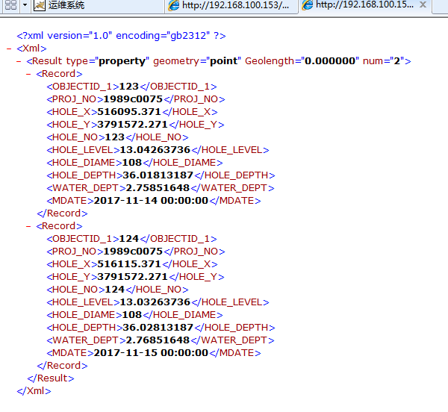
 | （4）钻孔属性信息查询的服务 | http://192.168.100.153/geologic?service=9f1fb870-1ff9-41c0-8109-000000000002&qt=16&dt=GeologyHole&pc=(and,equal,HOLE_NO,123)&pg=0,10 | service:图层的ID pc:属性查询的参数 括号内的参数顺序依次为（[逻辑关系与、或、非]，[相等、大于、小于]，[字段]，[字段值]） pg:分页的参数，会返回查询的总记录数，并且按每10条分一页，返回第0+1页的记录。 dt:查询的对象，分GeologyHole（钻孔数据表）、GeologyHoleSoil（土层数据表）、GeologySoil（地层数据表）、GeologyProject（工程数据表）、GeologyWaterLevel（地质水位表）。 qt:查询类型 =16属性查询 | 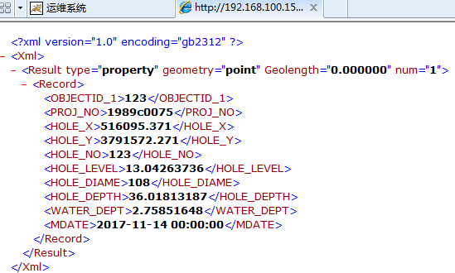
 | （5）获取标准地层列表的接口 | http://192.168.100.153/geologic?service=9f1fb870-1ff9-41c0-8109-000000000002&qt=16&dt=GeologySoil | service:图层的ID qt:查询类型 =16属性查询 dt:查询的对象，分GeologyHole（钻孔数据表）、GeologyHoleSoil（土层数据表）、GeologySoil（地层数据表）、GeologyProject（工程数据表）、GeologyWaterLevel（地质水位表）。
 | （6）地层详细信息查询的接口 | http://192.168.100.153/geologic?service=9f1fb870-1ff9-41c0-8109-000000000002&qt=16&dt=GeologySoil&pc=(and,equal,LAYER_NO,a12f)&pg=0,10 | service:图层的ID qt:查询类型 =16属性查询 pc:属性查询的参数 括号内的参数顺序依次为（[逻辑关系与、或、非]，[相等、大于、小于]，[字段]，[字段值]） pg:分页的参数，会返回查询的总记录数，并且按每10条分一页，返回第0+1页的记录。 dt:查询的对象，分GeologyHole（钻孔数据表）、GeologyHoleSoil（土层数据表）、GeologySoil（地层数据表）、GeologyProject（工程数据表）、GeologyWaterLevel（地质水位表）。 | 